Sheet1
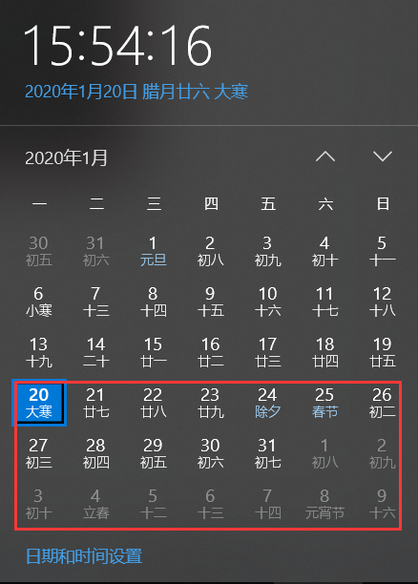
节操获得统计

 | item | 节操/日 | 单次 | 消耗
 | 自然恢复 | 180.00
 | 烛火自然恢复 | 180.00
 | 社团每日奖励+排行 | 50.00 |  | 1.00
 | 使魔探险12小时*2 | 120.00 | 15*4

日常 | 使魔探险*1 星辰彼方 | 20.00
 | 使魔强化*1 魔物大师 | 30.00
 | 消耗180体力（380级） 勤劳的魔女 | 100.00 |  | 180.00
 | 世界boss*1 世界这么大 | 20.00 |  | 35.00

其他活动 | 消耗150体力 奋笔疾书的作家 | 100.00 |  | 150.00

 |  |  |  |  | 活动天数
合计 |  | 800.00 |  | 366.00 | 21 | 16800

其他节操收益

 |  | 节操/活动
周常 | 世界boss*3 狐狸是虾米 *（21/7=3） | 90.00 | 30.00

其他活动 | 消耗1000体力 炽热的爱1 | 200.00 |  | 1000.00
 | 消耗2000体力 炽热的爱2 | 200.00 |  | 2000.00
 | 消耗3000体力 炽热的爱3 | 200.00 |  | 3000.00

合计 |  | 690.00 |  |  |  | 690.00

 |  |  |  |  | 合计获得 | 17490 | 17490 | 17490 | 17490 | 17490 | 17490 | 阵营2020年2月4日19:00:14
 |  |  |  |  | 阵营名次 | 6 | 5 | 4 | 3 | 2 | 1
 |  |  |  |  | 实际
 |  |  |  |  | 预计 | 50000 | 64000 | 68000 | 73000 | 75000 | 80000 | 紬 | 49455
 |  |  |  |  | 补体力 | 32510 | 46510 | 50510 | 55510 | 57510 | 62510 | YUI | 46605
 |  |  |  |  | 体力max | 180 | 180 | 180 | 180 | 180 | 180 | 幻梦境 | 36023
 |  |  |  |  | 水晶消耗 | 10836.666667 | 15503.333333 | 16836.666667 | 18503.333333 | 19170 | 20836.666667 | 神奈 | 35002
 |  |  |  |  |  |  |  |  |  |  |  | 巴罗尔 | 30768
 |  |  |  |  |  |  |  |  |  |  |  | 海拉 | 28830

